QC Final
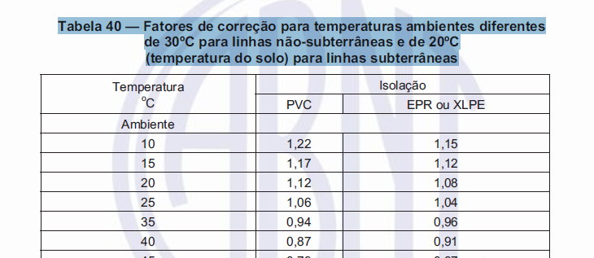
 | QUADRO DE CARGA

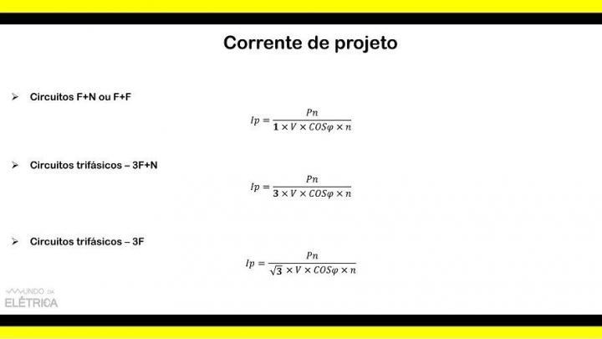
 | Circuito | Lâmpadas. (W) |  |  |  |  |  | Tomadas (W) |  |  |  |  | Fases (Nº Pólos Disjuntor) | Potência (W) | Tensão (V) | Corrente (A) | Condutor / Fiação (mm²) | Proteção (A) | Balanceamento |  |  | Demanda (%) | FP - Fator de Potência (cos Ø) | Potência (VA) só com FP | FD - Fator de Demanda | FCA - Fator de Correção de Agrupamento | FCT - Fator de Correção de Temperatura | Potência Final com FCA e FCT (VA) | Corrente (A) Final com FCA e FCT | Distância ao quadro (m) | ΔVUNIT (V/A.km) | Queda de Tensão ΔV (%) | Queda de Tensão Atende |  |  |  |  |  | Fonte: https://www.mundodaeletrica.com/corrente-de-projeto-aprenda-como-calcular/
 |  | 20 | 12 | 100 | 150 | 200 | 300 | 100 | 300 | 1500 | 600 | 1200 |  |  |  |  |  |  | A | B | C
QDFL Pav. Térreo, Inferior e Superior | 1 - Iluminação Copa WCs e Lavanderia | 4 | 5 | 3 | 2 | 0 | 0 |  |  |  |  |  | 1 | 740 | 127 | 5.8 | 1.5 | 10 | 740 |  |  | 100 | 1 | 740 | 1 | 0.7 | 1 | 1057 | 8.3 | 15.16 | 23.3 | 2.32 | OK |  |  |  |  |  | Com relação a tensão vamos usar para circuitos com esquema F+N ou 3F+N o valor de tensão de fase. E para circuitos com esquema F+F e 3F vamos utilizar o valor de tensão de linha.
 | 2 - Iluminação Dorms 3 e 4 Térreo e Closet | 11 | 4 | 1 | 0 | 0 | 0 |  |  |  |  |  | 1 | 368 | 127 | 2.9 | 1.5 | 10 |  | 368 |  | 100 | 1 | 368 | 1 | 0.7 | 1 | 526 | 4.1 | 14.29 | 23.3 | 1.09 | OK
 | 3 - Iluminação Salas e Varandas | 3 | 3 | 1 | 1 | 0 | 2 |  |  |  |  |  | 1 | 946 | 127 | 7.4 | 1.5 | 10 |  |  | 946 | 100 | 1 | 946 | 1 | 0.7 | 1 | 1351 | 10.6 | 9.8 | 23.3 | 1.91 | OK
 | 4 - Iluminação Dorms 1 e 2 e WCs Piso Inferior | 24 | 6 | 3 | 0 | 0 | 0 |  |  |  |  |  | 1 | 852 | 127 | 6.7 | 1.5 | 10 | 852 |  |  | 100 | 1 | 852 | 1 | 0.7 | 1 | 1217 | 9.6 | 11.25 | 23.3 | 1.98 | OK
 | 5 - Iluminação Garagem | 0 | 24 | 0 | 0 | 2 | 0 |  |  |  |  |  | 1 | 688 | 127 | 5.4 | 1.5 | 10 |  |  | 688 | 100 | 1 | 688 | 1 | 0.7 | 1 | 983 | 7.7 | 23.98 | 23.3 | 3.40 | OK |  |  | 660 | 0.8 | 528
 | 6 - Iluminação Jardim Entrada | 6 | 20 | 0 | 0 | 0 | 0 |  |  |  |  |  | 1 | 360 | 127 | 2.8 | 1.5 | 10 | 360 |  |  | 100 | 1 | 360 | 1 | 0.7 | 1 | 514 | 4.0 | 7.66 | 23.3 | 0.57 | OK |  |  | 380.6 | 0.8 | 304.48
 | 7 - Iluminação Dorm 5 e Escritório | 27 | 4 | 2 | 0 | 0 | 0 |  |  |  |  |  | 1 | 788 | 127 | 6.2 | 1.5 | 10 |  |  | 788 | 100 | 1 | 788 | 1 | 0.7 | 1 | 1126 | 8.9 | 14.39 | 23.3 | 2.34 | OK
 | 8 - TUGs Copa WCs e Lavanderia |  |  |  |  |  |  | 16 | 1 | 0 | 1 | 0 | 1 | 2500 | 127 | 19.7 | 2.5 | 25 |  | 2500 |  | 35 | 0.8 | 3125 | 0.35 | 0.7 | 1 | 1563 | 12.3 | 15.16 | 14.3 | 2.10 | OK
 | 9 - T.U.G. Dorms 3 e 4 Circ. e Closet |  |  |  |  |  |  | 13 | 0 | 0 | 0 | 0 | 1 | 1300 | 127 | 10.2 | 2.5 | 16 |  |  | 1300 | 35 | 0.8 | 1625 | 0.35 | 0.7 | 1 | 813 | 6.4 | 14.29 | 14.3 | 1.03 | OK
 | 10 - T.U.G. Salas e Varandas |  |  |  |  |  |  | 15 | 0 | 0 | 0 | 0 | 1 | 1500 | 127 | 11.8 | 2.5 | 20 |  | 1500 |  | 35 | 0.8 | 1875 | 0.35 | 0.7 | 1 | 938 | 7.4 | 9.8 | 14.3 | 0.81 | OK
 | 11 - T.U.E. Lava Louças |  |  |  |  |  |  | 0 | 0 | 0 | 0 | 1 | 2 | 1200 | 220 | 5.5 | 2.5 | 16 | 600 | 600 |  | 100 | 1 | 1200 | 1 | 0.82 | 1 | 1463 | 6.7 | 7.5 | 14.3 | 0.32 | OK
 | 12 - T.U.E. Microondas |  |  |  |  |  |  | 0 | 0 | 0 | 0 | 1 | 1 | 1200 | 127 | 9.4 | 2.5 | 16 |  | 1200 |  | 100 | 1 | 1200 | 1 | 0.82 | 1 | 1463 | 11.5 | 7.8 | 14.3 | 1.01 | OK
 | 13 - T.U.E. Lava Roupas e Secadora |  |  |  |  |  |  | 0 | 0 | 1 | 1 | 0 | 2 | 2100 | 220 | 9.5 | 2.5 | 16 |  | 1050 | 1050 | 100 | 1 | 2100 | 1 | 0.82 | 1 | 2561 | 11.6 | 15.16 | 14.3 | 1.15 | OK
 | 14 - T.U.E. Torneira Elétrica |  |  |  |  |  |  | 0 | 0 | 1 | 0 | 0 | 2 | 4400 | 220 | 20.0 | 4.0 | 32 |  | 2200 | 2199.975 | 100 | 1 | 4400 | 1 | 0.82 | 1 | 5366 | 24.4 | 7.2 | 8.96 | 0.72 | OK
 | 15 - T.U.E. Secador Cabelo WC3 |  |  |  |  |  |  | 0 | 0 | 1 | 0 | 0 | 1 | 1500 | 127 | 11.8 | 2.5 | 20 | 1500 |  |  | 100 | 1 | 1500 | 1 | 0.82 | 1 | 1829 | 14.4 | 9 | 14.3 | 1.46 | OK
 | 16 - T.U.E. Secador Cabelo WC4 |  |  |  |  |  |  | 0 | 0 | 1 | 0 | 0 | 1 | 1500 | 127 | 11.8 | 2.5 | 20 |  | 1500 |  | 100 | 1 | 1500 | 1 | 0.82 | 1 | 1829 | 14.4 | 4.8 | 14.3 | 0.78 | OK |  |  |  |  |  | isolação de PVC, eletroduto de PVC embutido em alvenaria; temperatura ambiente: 30°C
 | 17 - T.U.E. Aquecedor Central - Boiler 300LTS |  |  |  |  |  |  | 0 | 0 | 1 | 0 | 0 | 2 | 3000 | 220 | 13.6 | 4.0 | 20 | 1500 |  | 1500 | 100 | 1 | 3000 | 1 | 0.82 | 1 | 3659 | 16.6 | 14.39 | 8.96 | 0.97 | OK
 | 18 - T.U.G Piso Superior |  |  |  |  |  |  | 9 | 0 | 0 | 0 | 0 | 1 | 900 | 127 | 7.1 | 2.5 | 10 |  | 450 | 450 | 35 | 0.8 | 1125 | 0.35 | 0.7 | 1 | 563 | 4.4 | 14.39 | 14.3 | 0.72 | OK
 | 19 - T.U.G. Dorms 1 e 2 WC 1 e 2 e Área de Serviço - Piso Inferior |  |  |  |  |  |  | 16 | 0 | 0 | 1 | 0 | 1 | 2200 | 127 | 17.3 | 2.5 | 25 | 2200 |  |  | 35 | 0.8 | 2750 | 0.35 | 0.7 | 1 | 1375 | 10.8 | 17.66 | 14.3 | 2.15 | OK
 | 20 - T.U.E. Chuveiro WC 1 - Piso Inferior |  |  |  |  |  |  | 0 | 0 | 1 | 0 | 0 | 2 | 4400 | 220 | 20.0 | 4.0 | 32 | 2200 |  | 2200 | 100 | 1 | 4400 | 1 | 0.82 | 1 | 5366 | 24.4 | 15.23 | 8.96 | 1.51 | OK
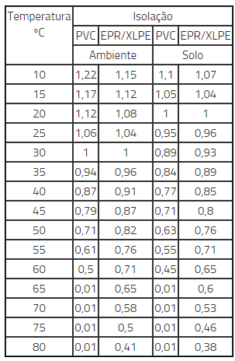
 | 21 - T.U.E. Chuveiro WC 2 - Piso Inferior |  |  |  |  |  |  | 0 | 0 | 1 | 0 | 0 | 2 | 4400 | 220 | 20.0 | 4.0 | 32 | 2200 | 2200 |  | 100 | 1 | 4400 | 1 | 0.82 | 1 | 5366 | 24.4 | 15.23 | 8.96 | 1.51 | OK
 | 22 - T.U.E. Ferro Passar Lavanderia |  |  |  |  |  |  | 0 | 0 | 0 | 0 | 1 | 1 | 1200 | 127 | 9.4 | 2.5 | 20 |  |  | 1200 | 100 | 1 | 1200 | 1 | 0.7 | 1 | 1714 | 13.5 | 15.16 | 14.3 | 2.30 | OK
 | 23 - Reserva 1 |  |  |  |  |  |  |  |  |  |  |  | 1 | 0 | 127 | 0.0 | 1.5 | 30 |  |  |  | 100 |  |  |  |  |  |  |  | 20 | 23.3 | 0.00 | OK
 | 24 - Reserva 2 |  |  |  |  |  |  |  |  |  |  |  | 1 | 0 | 127 | 0.0 | 1.5 | 30 |  |  |  | 100 |  |  |  |  |  |  |  | 20 | 23.3 | 0.00 | OK
 | 25 - Reserva 3 |  |  |  |  |  |  |  |  |  |  |  | 1 | 0 | 127 | 0.0 | 1.5 | 30 |  |  |  | 100 |  |  |  |  |  |  |  | 20 | 23.3 | 0.00 | OK
 | 26 - Reserva 4 |  |  |  |  |  |  |  |  |  |  |  | 1 | 0 | 127 | 0.0 | 1.5 | 30 |  |  |  | 100 |  |  |  |  |  |  |  | 20 | 23.3 | 0.00 | OK
 | Sub-total (Em W) |  |  |  |  |  |  |  |  |  |  |  | 3 | 38042 | 220 | 78 | 25 | 80 | 12152 | 13568 | 12322 | 100 | 1 | 38042 | 0.85 | 0.7 | 0.89 | 48628 | 221.0 | 15 | 1.51 | 2.28 | OK
 | Total (Em VA) |  |  |  |  |  |  |  |  |  |  |  | 3 | 47553 | 220 | 99 | 35 | 100 | 15190 | 16960 | 15403 |  |  | 40142 |  |  |  | 42642 | 82.8 | 15 | 1.12 | 0.63 | OK
 |  | 60 | 100 | 150 | 220 | 250 | 300 | 1500 | 1500 | 1500 | 3600 | 4500
QC Ar Condicionado | 1 - Ar Cond Mult Térreo e Piso Superior | 0 | 0 | 0 | 0 | 0 | 0 | 0 | 0 | 0 | 0 | 1 | 2 | 4500 | 220 | 20.5 | 4.0 | 32 | 1800 | 1800 |  | 100 | 0.85 | 5294 | 1 | 0.82 | 1 | 6456 | 29.3 | 3.39 | 8.96 | 0.70 | OK
 | 2 - Ar Cond. Salas e Copa | 0 | 0 | 0 | 0 | 0 | 0 | 0 | 0 | 0 | 1 | 0 | 2 | 3600 | 220 | 16.4 | 4.0 | 25 | 1800 |  | 1800 | 100 | 0.85 | 4235 | 1 | 0.82 | 1 | 5165 | 23.5 | 18.7 | 8.96 | 3.10 | OK
 | 3 - Ar Cond Dorm.1 - Piso Inferior |  |  |  |  |  |  | 1 | 0 | 0 | 0 | 0 | 2 | 1500 | 220 | 6.8 | 2.5 | 10 |  | 750 | 750 | 100 | 0.85 | 1765 | 1 | 0.82 | 1 | 2152 | 9.8 | 15.23 | 14.3 | 1.68 | OK
 | 4 - Ar Cond. Dorm.2 - Piso Inferior |  |  |  |  |  |  | 1 | 0 | 0 | 0 | 0 | 2 | 1500 | 220 | 6.8 | 2.5 | 10 |  | 750 | 750 | 100 | 0.85 | 1765 | 1 | 0.82 | 1 | 2152 | 9.8 | 15.23 | 14.3 | 1.68 | OK
 | 5 - Ar. Cond. Área Gourmet |  |  |  |  |  |  | 0 | 0 | 0 | 1 | 0 | 2 | 3600 | 220 | 16.4 | 2.5 | 0 |  | 1800 | 1800 | 100 | 0.85 | 4235 | 1 | 1 | 0.89 | 4235 | 19.3 | 20 | 14.3 | 4.34 | Não Atende
 | 6 - T.U.G. |  |  |  |  |  |  | 0 | 0 | 0 | 0 | 0 | 1 | 0 | 127 | 0.0 | 2.5 | 0 |  |  |  |  |  |  |  |  |  |  |  | 20 | 14.3 | 0.00 | OK
 | 7 - T.U.G. |  |  |  |  |  |  | 0 | 0 | 0 | 0 | 0 | 1 | 0 | 127 | 0.0 | 2.5 | 0 |  |  |  |  |  |  |  |  |  |  |  | 20 | 14.3 | 0.00 | OK
 | 8 - T.U.E. |  |  |  |  |  |  |  |  |  |  |  | 1 | 0 | 127 | 0.0 | 2.5 | 0 |  |  |  |  |  |  |  |  |  |  |  | 20 | 14.3 | 0.00 | OK
 | 9 - T.U.E. |  |  |  |  |  |  |  |  |  |  |  | 1 | 0 | 220 | 0.0 | 2.5 | 0 |  |  |  |  |  |  |  |  |  |  |  | 20 | 14.3 | 0.00 | OK
 | 10 - T.U.E. |  |  |  |  |  |  |  |  |  |  |  | 1 | 0 | 220 | 0.0 | 2.5 | 0 |  |  |  |  |  |  |  |  |  |  |  | 20 | 14.3 | 0.00 | OK
 | 11 - T.U.E. |  |  |  |  |  |  |  |  |  |  |  | 1 | 0 | 220 | 0.0 | 2.5 | 0 |  |  |  |  |  |  |  |  |  |  |  | 20 | 14.3 | 0.00 | OK
 | 12 - T.U.E. |  |  |  |  |  |  |  |  |  |  |  | 1 | 0 | 127 | 0.0 | 2.5 | 0 |  |  |  |  |  |  |  |  |  |  |  | 20 | 14.3 | 0.00 | OK
 | 13 - T.U.E. |  |  |  |  |  |  |  |  |  |  |  | 1 | 0 | 127 | 0.0 | 2.5 | 0 |  |  |  |  |  |  |  |  |  |  |  | 20 | 14.3 | 0.00 | OK
 | Sub-total |  |  |  |  |  |  |  |  |  |  |  | 3 | 14700 | 220 | 45.4 | 6 | 40 | 3600 | 5100 | 5100 | 100 | 1 | 14700 | 0.85 | 1 | 0.89 | 12527 | 56.9 | 6.3 | 6.03 | 0.98 | OK
 | Total (5 Unidades Condensadoras para 7 evaporadoras) |  |  |  |  |  |  |  |  |  |  |  | 3 | 16235 | 220 | 55 | 10 | 50 | 4235.2941176 | 6000 | 6000 | 100 | 1 | 31994 | 0.85 | 1 | 0.89 | 20161 | 53 | 6.3 | 3.63 | 0.55 | OK
 |  | 20 | 12 | 100 | 150 | 200 | 300 | 100 | 3600 | 4400 | 600 | 1200
QC Área Gourmet | 1 - Iluminação Área Gourmet | 14 | 4 | 2 | 0 | 0 | 0 |  |  |  |  |  | 1 | 528 | 220 | 2.4 | 1.5 | 10 |  | 528 |  | 100 | 1 | 528 | 1 | 1 | 0.89 | 528 | 2.4 | 20 | 23.3 | 0.88 | OK
 | 2 - Ilum.Áreas Comuns: Gazebo e Casa de bombas e Jardim Piscina | 0 | 4 | 8 | 0 | 0 | 0 |  |  |  |  |  | 1 | 848 | 220 | 3.9 | 1.5 | 10 |  |  | 848 | 100 | 1 | 848 | 1 | 1 | 0.89 | 848 | 3.9 | 20 | 23.3 | 1.41 | OK
 | 3 - Iluminação escadas | 16 | 4 | 0 | 0 | 0 | 0 |  |  |  |  |  | 1 | 368 | 220 | 1.7 | 1.5 | 10 |  |  | 368 | 100 | 1 | 368 | 1 | 1 | 0.89 | 368 | 1.7 | 20 | 23.3 | 0.61 | OK
 | 4 - T.U.G. Áreas Comuns: Gazebo, Casa de Bombas e Jardim Piscina | 0 | 0 | 0 | 0 | 0 | 0 | 4 | 0 | 0 | 0 | 0 | 1 | 400 | 220 | 1.8 | 2.5 | 10 |  | 400 |  | 35 | 1 | 400 | 0.35 | 0.35 | 0.89 | 140 | 0.6 | 20 | 14.3 | 0.14 | OK
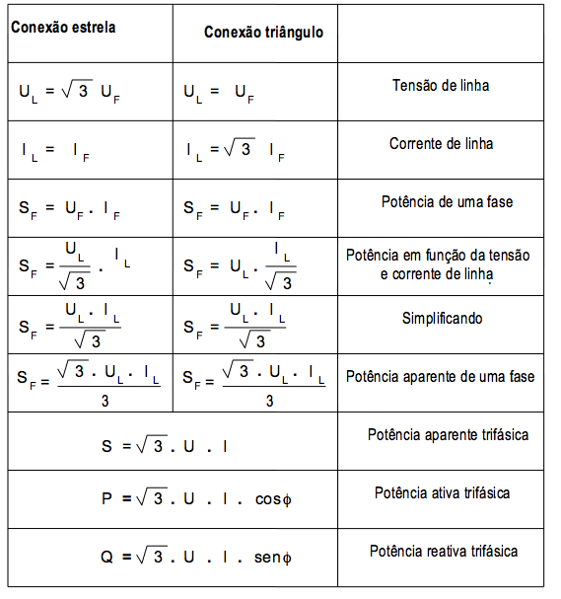
 | 5 - T.U.G. Área Gourmet | 0 | 0 | 0 | 0 | 0 | 0 | 12 | 0 | 0 | 1 | 0 | 1 | 1800 | 127 | 14.2 | 2.5 | 20 |  | 1800 |  | 35 | 1 | 1800 | 0.35 | 0.35 | 0.89 | 630 | 5.0 | 20 | 14.3 | 1.12 | OK
 | 6 - T.U.E. Ar Condicionado | 0 | 0 | 0 | 0 | 0 | 0 | 0 | 0 | 0 | 0 | 0 | 2 | 0 | 220 | 0.0 | 2.5 | 25 | 0 | 0 |  | 100 | 1 | 0 | 1 | 1 | 0.89 | 0 | 0.0 | 20 | 14.3 | 0.00 | OK
 | 7 - T.U.E. Microondas |  |  |  |  |  |  | 0 | 0 | 0 | 0 | 1 | 1 | 1200 | 127 | 9.4 | 1.5 | 20 |  | 1200 |  | 100 | 1 | 1200 | 1 | 1 | 0.89 | 1200 | 9.4 | 20 | 23.3 | 3.47 | OK
 | 8 - T.U.E Torneira Elétrica |  |  |  |  |  |  | 0 | 0 | 1 | 0 | 0 | 2 | 4400 | 220 | 20.0 | 4.0 | 25 | 2200 |  | 2200 | 100 | 1 | 4400 | 1 | 1 | 0.89 | 4400 | 20.0 | 20 | 8.96 | 2.82 | OK
 | 9 - T.U.E. Bomba Piscina |  |  |  |  |  |  | 0 | 0 | 0 | 1 | 0 | 2 | 600 | 220 | 2.7 | 2.5 | 20 |  | 600 |  | 100 | 1 | 600 | 1 | 1 | 0.89 | 600 | 2.7 | 20 | 14.3 | 0.61 | OK
 | 10 - T.U.E. Chuveiro |  |  |  |  |  |  | 0 | 0 | 1 | 0 | 0 | 2 | 4400 | 220 | 20.0 | 4.0 | 25 | 2200 |  | 2200 | 100 | 1 | 4400 | 1 | 1 | 0.89 |  | 0.0 | 20 | 8.96 | 0.00 | OK
 | 11 - T.U.G. |  |  |  |  |  |  | 0 | 0 | 0 | 0 | 0 | 1 | 0 | 127 | 0.0 | 1.5 | 20 |  |  |  | 100 | 1 | 0 | 1 | 1 | 0.89 |  | 0.0 | 20 | 23.3 | 0.00 | OK | Uf | If | UL | IL
 | 12 - T.U.G. |  |  |  |  |  |  | 0 | 0 | 0 | 0 | 0 | 1 | 0 | 127 | 0.0 | 1.5 | 20 |  |  |  | 100 | 1 | 0 | 1 | 1 | 0.89 |  | 0.0 | 20 | 23.3 | 0.00 | OK | 127 | 171 | 219.71 | 171
 | 13 - T.U.E. |  |  |  |  |  |  |  |  |  |  |  | 1 | 0 | 127 | 0.0 | 1.5 | 20 |  |  |  | 100 | 1 | 0 | 1 | 1 | 0.89 |  | 0.0 | 20 | 23.3 | 0.00 | OK
 | 14 - T.U.E. |  |  |  |  |  |  |  |  |  |  |  | 1 | 0 | 127 | 0.0 | 1.5 | 20 |  |  |  | 100 | 1 | 0 | 0.85 | 1 | 0.89 | 0 | 0.0 | 20 | 23.3 | 0.00 | OK | Sf |  |  | SL
 | 15 - T.U.E. |  |  |  |  |  |  |  |  |  |  |  | 1 | 0 | 220 | 0.0 | 1.5 | 20 |  |  |  | 100 | 1 | 0 | 0.85 | 1 | 0.89 | 0 | 0.0 | 20 | 23.3 | 0.00 | OK | 21717 |  |  | 51997.44744
 | Total |  |  |  |  |  |  |  |  |  |  |  | 3 | 14544 | 220 | 25.4 | 6 | 40 | 4400 | 4528 | 5616 | 100 | 1 | 14544 | 0.85 | 1 | 0.89 | 12394 | 56.3 | 28 | 6.03 | 4.32 | Não Atende | Não usar. Usar o de baixo
 | Total |  |  |  |  |  |  |  |  |  |  |  | 3 | 17111 | 220 | 30 | 10 | 50 | 5176.4705882 | 5327.0588235 | 6607.0588235 | 17111 | 5704 | 14016 | 0.85 | 1 | 0.89 | 8714 | 39.6 | 28 | 3.63 | 1.83 | OK | Usar este.
 |  |  |  |  |  |  |  |  |  |  |  |  |  |  |  | 48 |  |  |  |  |  |  |  | KVA SEM CORREÇÃO |  |  |  | KVA CORRIGIDO
 | BALANCEAMENTO FINAL |  |  |  |  |  |  |  |  |  |  |  |  |  |  |  |  |  | 24602.077206 | 28287.183824 | 28009.683824 |  |  | 86681 |  |  |  | 71516
 |  |  |  |  |  |  |  |  |  |  |  |  |  |  |  | GERAL |  |  |  | CONFERÊNCIA
 |  |  |  |  |  |  |  |  |  |  |  |  |  |  |  | Corrente (A) | Condutor / Fiação (mm²) | Proteção (A) |  | Centro de Medição
 |  |  |  |  |  |  |  |  |  |  |  |  |  |  |  | 149 | 50 | 150 |  | 188 | PREVISÃO
 |  |  |  |  |  |  |  |  |  |  |  |  |  |  |  | 184 | 70 | 180 |  | 200 | USAR
 | FCA - Fator de Correção de Agrupamento

 | FCT - Fator de Correção de Temperatura |  | ESTÁ SENDO CONSIDERADO FCT=1 PARA LINHAS COM AMBINENTES IGUAIS A 30ºC NÃO SUBTERRÂNEAS E A 20ºC PARA LINHAS SUBTERRÂNEAS

